상품제안서
폴리담요 슬리핑세트 | 상품코드: S24577

 |  |  |  |  |  |  | 02-713-8555 | www.synergygift.co.kr
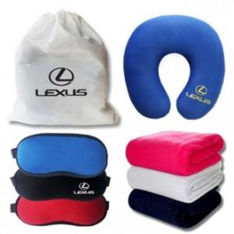

【상세/제작정보】

【인쇄/포장옵션】 | 실크, 자수 / 부직포백

【공급단가】 | 수량 | 100~ | 300~ | 500~ | 1,000~ | 3,000~
*VAT별도 | 100*75 | 10,860원 | 10,270원 | 9,870원 | 9,480원 | 9,240원
 | 140*75 | 12,350원 | 11,700원 | 11,250원 | 10,800원 | 10,530원
 | 150*100 | 13,020원 | 12,350원 | 11,870원 | 11,400원 | 11,110원

【상품 URL】 | https://www.synergygift.co.kr:443/src/goods_detail.php?gdno=24577

